Bilješke
BILJEŠKE UZ FINANCIJSKE IZVJEŠTAJE - GFI Naziv izdavatelja: ERICSSON NIKOLA TESLA D.D., KRAPINSKA 45,10000 ZAGREB OIB: 84214771175 Izvještajno razdoblje: 01.01.2020.-31.12.2020. Bilješke uz financijske izvještaje sastavljaju se sukladno odredbama Međunarodnih standarda financijskog izvještavanja (dalje: MSFI) na način da trebaju: a) pružiti informacije o osnovi za sastavljanje financijskih izvještaja i određenim računovodstvenim politikama primijenjenim u skladu s Međunarodnim računovodstvenim standardom 1 (MRS 1), b) objaviti informacije prema MSFI-a koje nisu prezentirane u izvještaju o financijskom položaju, izvještaju o sveobuhvatnoj dobiti, izvještaju o novčanim tokovima i izvještaju o promjenama kapitala, c) pružiti dodatne informacije koje nisu prezentirane u izvještaju o financijskom položaju, izvještaju o sveobuhvatnoj dobiti, izvještaju o novčanim tokovima i izvještaju o promjeni kapitala, ali su važne za razumijevanje bilo kojeg od njih. (d) U bilješkama uz godišnje financijske izvještaje, osim gore navedenih informacija, objavljuju se i sljedeće informacije: 1. naziv, sjedište (adresa) izdavatelja, pravni oblik izdavatelja, državu osnivanja, matični broj subjekta, osobni identifikacijski broj te, ako je primjenjivo, da je izdavatelj u likvidaciji, stečaju, skraćenom postupku prestanka ili izvanrednoj upravi 2. usvojene računovodstvene politike 3. ukupan iznos svih financijskih obveza, jamstava ili nepredviđenih izdataka koji nisu uključeni u bilancu, te naznaku prirode i oblika eventualno uspostavljenog stvarnog osiguranja koje je dano; sve obveze koje se odnose na mirovine izdavatelja unutar grupe ili društva povezana sudjelujućim interesom objavljuju se odvojeno 4. iznos predujmova i odobrenih kredita članovima administrativnih, upravljačkih i nadzornih tijela, s naznakama kamatnih stopa, glavnih uvjeta i svih otplaćenih, otpisanih ili ukinutih iznosa, kao i obveza dogovorenih u njihovu korist preko bilo kakvih jamstava, s naznakom ukupnog iznosa za

a)
Financijski izvještaji sastavljeni su u skladu s Međunarodnim standardima financijskog izvještavanja koje je usvojila Europska unija (MSFI), po načelu povijesnog troška izuzevši financijske instrumente koji su iskazani po fer vrijednosti, a koji uključuju derivativne financijske instrumente i financijsku imovinu i obveze po fer vrijednosti kroz račun dobiti i gubitka. Politike su primjenjivane dosljedno za sva prikazana razdoblja. Sastavljanje financijskih izvještaja u skladu sa standardima MSFI zahtijeva od poslovodstva donošenje prosudbi, procjena i pretpostavki koje utječu na primjenu politika i na iznos objavljene imovine i obveza, prihoda i rashoda. Procjene i povezane pretpostavke stalno se preispituju. Preispitivanje računovodstvenih procjena priznaje se u razdoblju u kojemu se preispitivanje obavlja, ako ono utječe samo na to razdoblje, ili u razdoblju preispitivanja i budućim razdobljima, ako ono utječe na tekuće i buduća razdoblja. Prosudbe izvršnog poslovodstva pri primjeni MSFI-jeva koji imaju značajan utjecaj na financijske izvještaje i procjene prikazane su u bilješci 4 uz revidirane financijske izvještaje.
b)
Informacije koje prema MSFI-a treba objaviti, a koje nisu prezentirane u izvještaju o financijskom položaju, izvještaju o sveobuhvatnoj dobiti, izvještaju o novčanim tokovima i izvještaju o promjenama kapitala objavljene su u bilješkama uz revidirane financijske izvještaje.

Detaljna analiza prihoda od prodaje i neto dobiti po poslovnim segmentima prikazana je u slijedećoj tablici (bilješka 6 uz revidirana financijska izvješća):
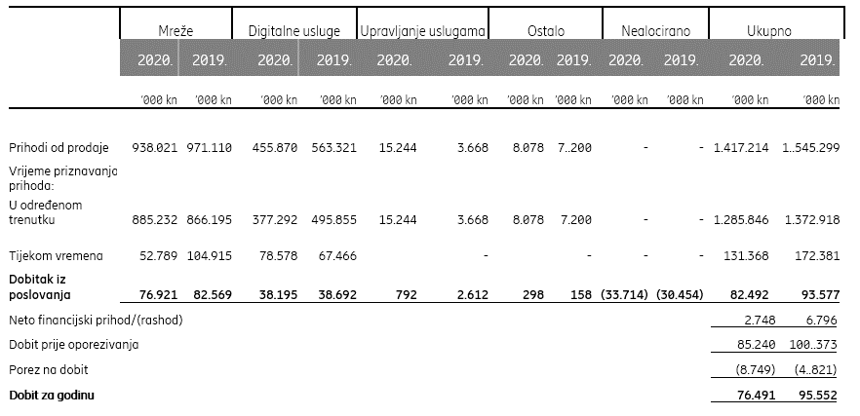

Transakcije s povezanim poduzećima prikazane su u bilješci 30 uz revidirana financijska izvješća.
d)
1.
Naziv, sjedište (adresa) izdavatelja, pravni oblik izdavatelja, država osnivanja, matični broj subjekta, osobni identifikacijski broj objavljeni su na stranici Opći podaci u sklopu ovog dokumenta.
2.
Usvojene računovodstvene politike pojašnjene su u bilješci 1 uz revidirane financijske izvještaje.
3.
Financijske obveze po osnovi danih jamstava koje nisu uključene u bilancu nisu materijalno značajne i Uprava vjeruje kako je mogućnost bilo kakvog odljeva po osnovu istih neznatna. Društvo nema obveza po osnovi mirovina iz domene MRS 19.
4.
Društvo nema predujmova i odobrenih kredita članovima administrativnih, upravljačkih i nadzornih tijela kao ni obveza dogovorenih u njihovu korist preko bilo kakvih jamstava.
5.
U izvještajnom razdoblju Društvo nije imalo pojedinih stavki prihoda ili rashoda koji bi bili od izuzetne veličine ili pojave.
6.
Društvo nema dugovanja koja dospijevaju nakon više od pet godina.
Na datum bilance nema dugovanja koja su pokrivena vrijednim osiguranjem koje je izdalo Društvo.
7. i 10.
Prosječan broj zaposlenih tijekom 2020. godine iznosi 2524 (2019: 2456). Društvo ne prati zaposlenike po kategorijama.
8.
Nije bilo kapitalizacije plaća u 2020. godini.
9.
Sukladno Zakonu o trgovačkim društvima članka (272.r) Izvješće o primicima članova Nadzornog Odbora i Uprave biti će dostupno na internetskim stranicama u sklopu materijala objavljenih uz poziv na Glavnu skupštinu.
11.
Rezerviranja za odgođeni porez, stanja odgođenog poreza na kraju poslovne godine i kretanja tih stanja tijekom poslovne godine prikazana su u bilješci 10 uz revidirane financijske izvještaje.
12.
Društvo nema sudjelujućih interesa.
13.
Nije bilo transakcija upisa dionica niti udjela tijekom poslovne godine u okviru odobrenog kapitala.
14.
Ne postoji više redova dionica.
15.
Društvo nema potvrda o sudjelovanja, konvertibilnih zadužnica, jamstava, opcija ili sličnih vrijednosnica ili prava.
16.
Društvo nema udjela u društvima s neograničenom odgovornosti.
17. i 18.
Društvo Telefonaktiebolaget LM Ericsson (Švedska, Torshamnsgatan 21, SE-164 83 Stockholm) sastavlja konsolidirani financijski izvještaj najveće grupe poduzetnika u koju je Grupa Ericsson Nikola Tesla uključena kao pridružena članica korporacije Ericsson.
19.
Navedeni izvještaji dostupni su na https://www.ericsson.com/en/investors/financial-reports.
20.
Temeljem odredbe članka 275. Zakona o trgovačkim društvima Glavna skupština će donijeti odluku o raspodjelu dobiti te će ista biti objavljena prilikom objave poziva za održavanje Glavne skupštine.
21.
Društvo nije imalo aranžmana koji nisu uključeni u bilancu a kod kojih bi rizici ili koristi koji proizlaze iz takvih aranžmana bili materijalni.
22.
Nema značajnih događaja koji su nastupili nakon datuma bilance i nisu odraženi u računu dobiti i gubitka ili bilanci.
23.
Dobitak iz poslovanja po segmentima/poslovnim aktivnostima prikazan je gore pod (b) te u bilješci 6 uz revidirane financijske izvještaje. Aktivnosti se ne razlikuju značajno po zemljopisnim tržištima.
24.
Naknade revizora Društva iznosile su 466 tisuća kuna (2019.: 543 tisuće kuna) kako je objavljeno u bilješci 7 uz revidirane financijske izvještaje. Naknade revizora uglavnom se odnose na troškove revizije financijskih izvješća. | R&D
Ukupan iznos izdataka za istraživanje i razvoj koji su osnova za dodjelu državne potpore za izvještajno razdoblje iznose 24.038 THRK. | 24,038,121.46

DODATNO (objašnjenje razlika koje proizlaze kao posljedica strukture i sadržaja GFI-POD obrasca u XLS formatu u odnosu na pojedine pozicije revidiranih godišnjih izvješća u PDF-u):

Bilanca
Unutar kategorije Dugotrajne imovine u Izvještaju o financijskom položaju iznos iskazanih Zajmova i potraživanja prikazan je u GFI-POD obrascu pod AOPovima 028 Dani zajmovi, depoziti i slično,034 Potraživanja od kupaca ,035 Ostala potraživanja.
...

